Sheet1
Scene No. | 0
Quest Title | 最远的行星
Quest Log | 问老杰克太阳系最远的行星是哪颗
Map No. | 11
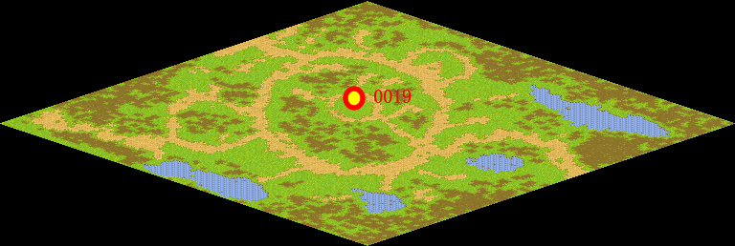
NPC No. | 19
Condition | lv>0
Dialog | 太阳系由太阳、八颗行星66颗行星卫星以及大量的小行星、彗星及陨星组成的。以离太阳的渐远顺序排列依次是：水星、金星、地球、火星、木星、土星、天王星、海王星。那冥王星呢？你帮我去问问老杰克吧。
Select | 1：接受，2：不接受
Result | 1 : Scene 0001, 2 : 关闭对话框

ScriptFile | Qlog-0114-000.scr
 | Q0019-0114-000.scr

